お題
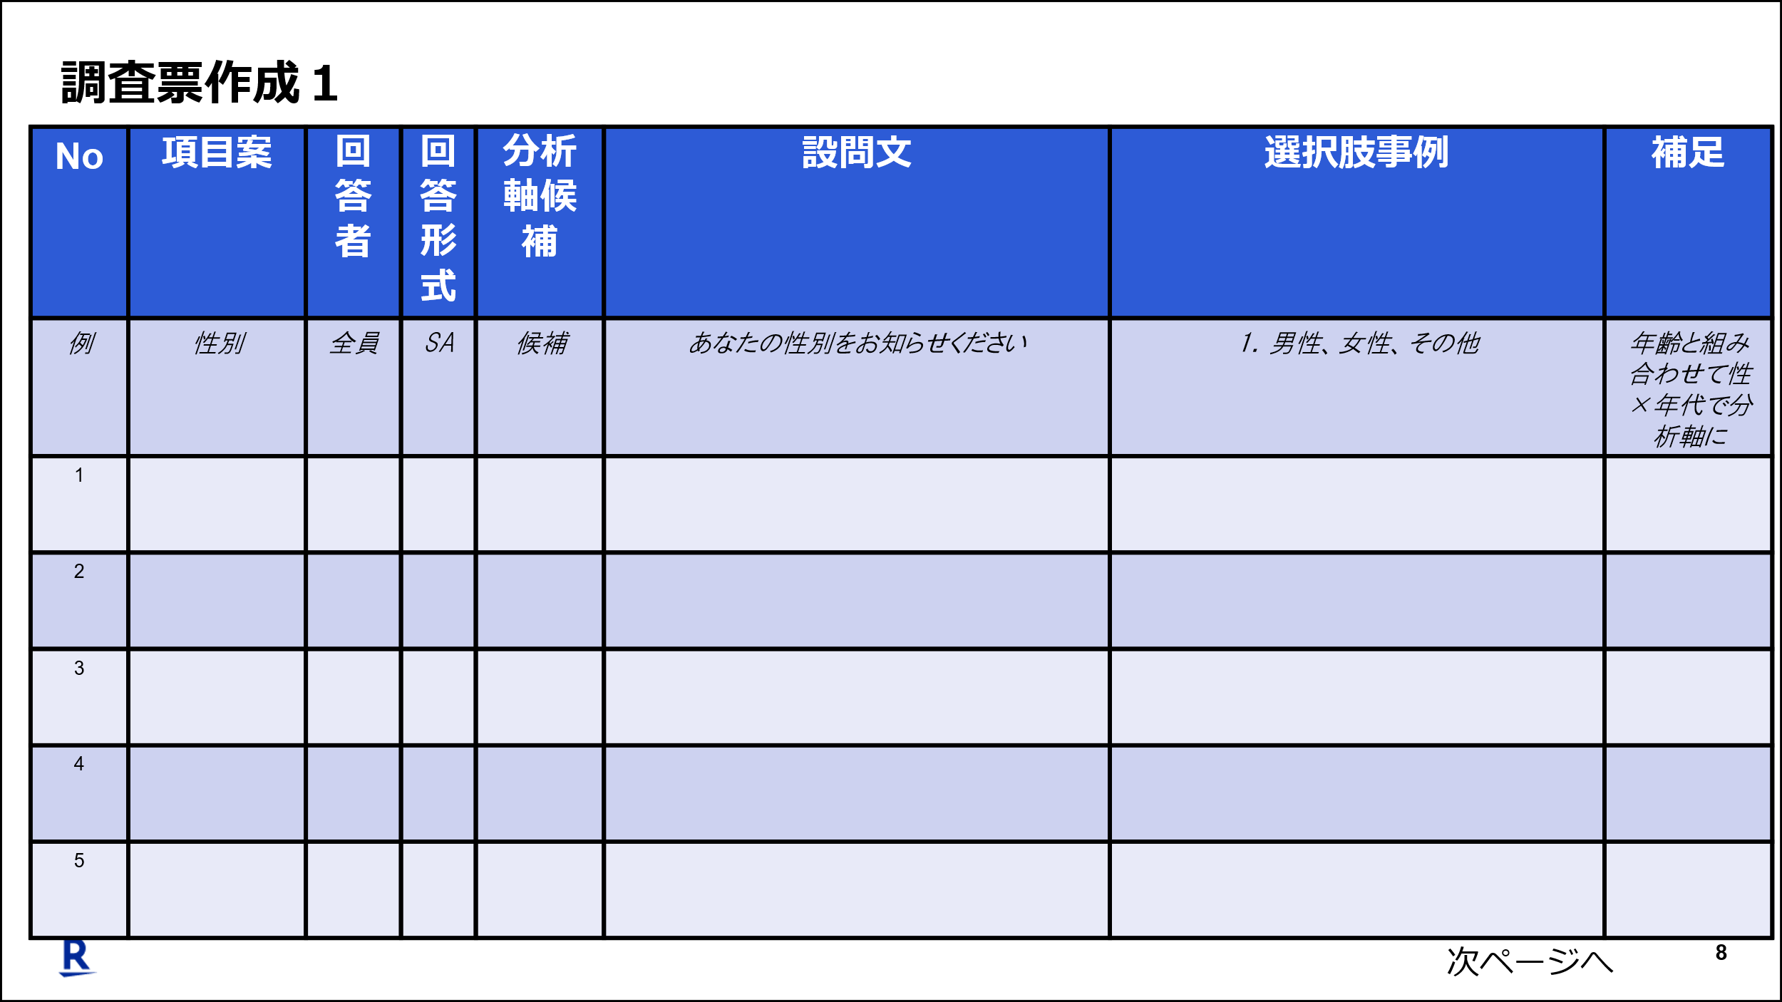
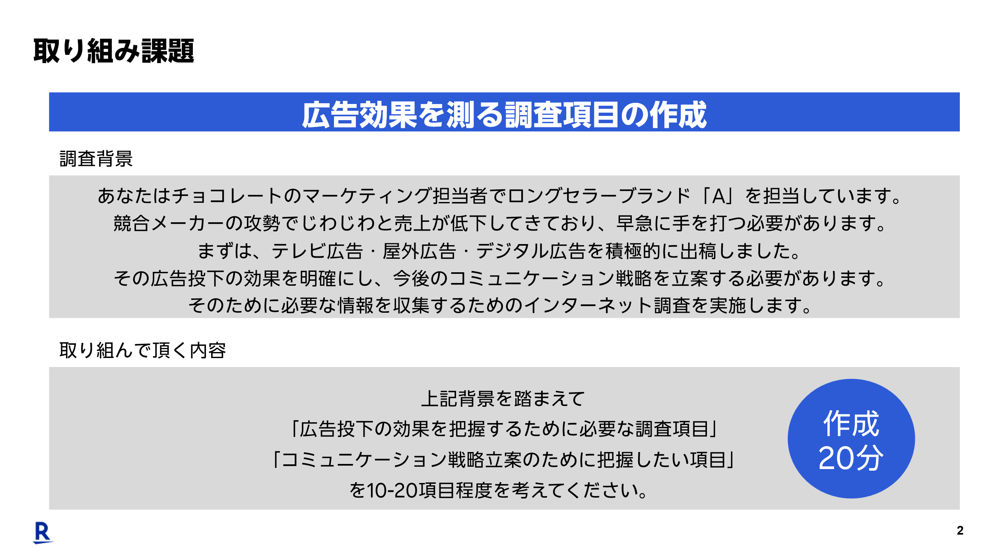

https://rak.box.com/s/79ltgiavkba1oev75xzlpvs3t4m0pu3g

